Sheet1
美术出图需要满足
a.统一画风，程序的策划案是零散的
b.切图得细切，不要有多余空白，出图得有效果图
c.动画一般用Spine实现，不会可以程序搞
d.最好会上传到github上面
e.（加钱）项目后期制作关卡的话，美术也可以参与
f. （加钱）美术会的话可以帮忙寻找制作音效。不会也没事
g. 以上内容如果哪一点难做，或者麻烦及时跟程序反应，寻找其他方案
h.通用==只用出一次图
i.所有内容美术都可以提出意见，修改建议，参与讨论

项目规划
项目目前预计国庆后上线，美术出图时间大概有2-3个月，预估全职的话大概15天的工作时常，兼职45天左右
上线后数据正常的话发红包😊

1- Loading页面
需求点
a.Logo游戏名字暂定Car Out 3D！
b.背景人物，参考下面并根据本游戏画风出一个
c.背景道路图，背景等玩法制作完成截图处理
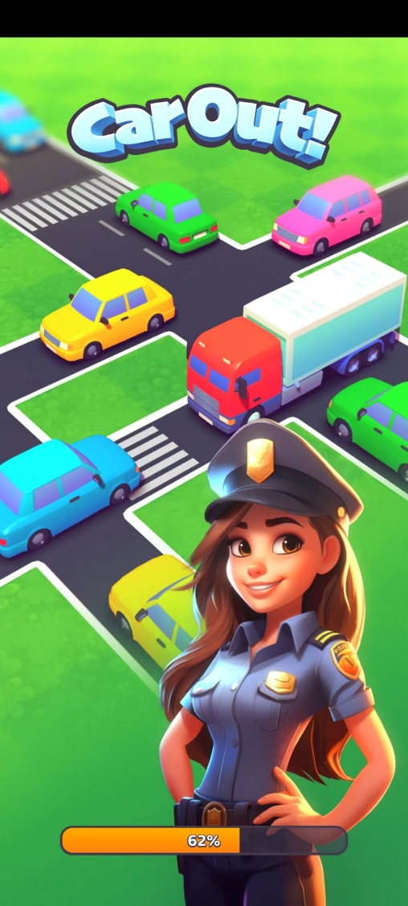

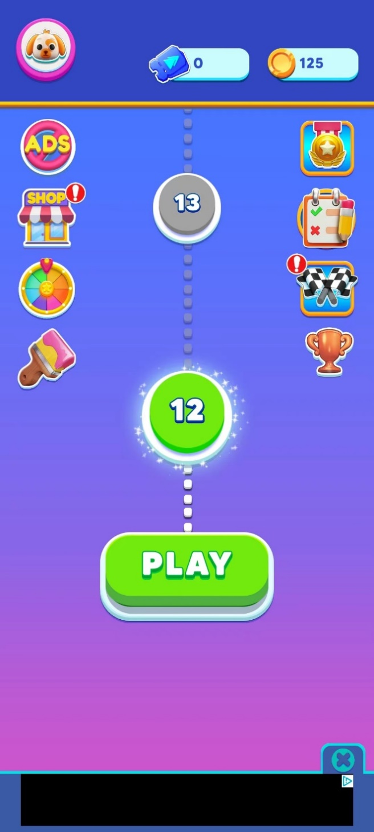
2-主页面
顶部常驻美元&金币
a.背景
b.图标：金币图标和美元图标、钻石图标

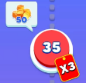
中间分为
a.关卡难度状态

b.路线

c.渐变背景
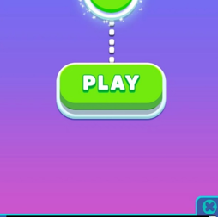

d.基础红点，动画不会可以程序做

f.按钮需要注意有按下状态，以及hard状态
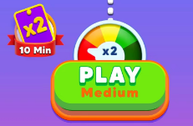
 |  |  |  |  | 以及对应上方的紫色和红色两个难度

3- 商店
主页面商店图标

商店页面

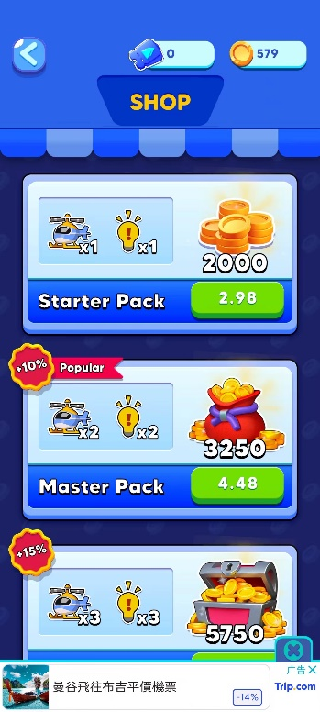
a.商店顶，分为红白色的顶部和左上角的文字，如果没有合适字体做成图片格式

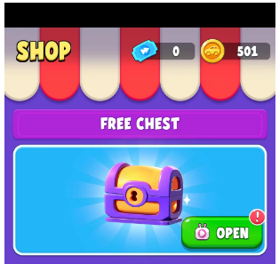

宝箱的标题拦
①标题栏背景
②商店页背景

宝箱展示
a.宝箱可以打开的待机动画状态
b.背景特效
c.蓝色背景（展示内容背景）
d.紫色的大块背景
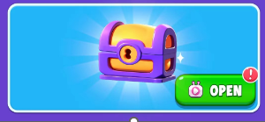

基础通用按钮
a.绿色通用按钮
b.通用广告Icon，这个也是有动画的
c.灰色按钮

点击打开宝箱
a.打开宝箱的spine动画（试试能不能同时吧爆炸特效也实现了）
b.背景注意拆分，中间道路是会动的，拆成单独的道路线

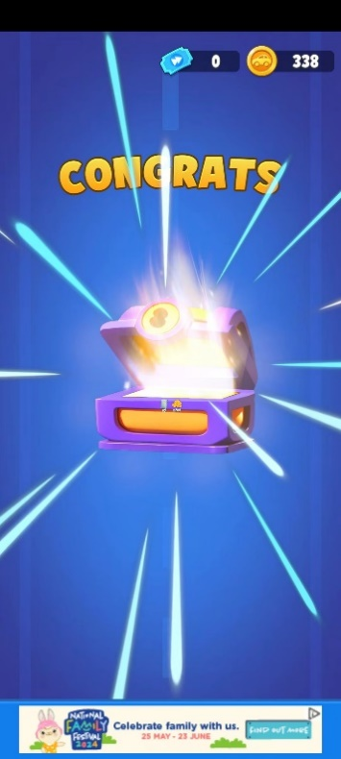

c.道具标题栏参考这个颜色

d.道具礼包
①第一个档的礼包可以获得道具和金币，方式为广告
②第二个档，金币购买，获得道具，没有金币
③第三档为钻石购买，获得道具和金币
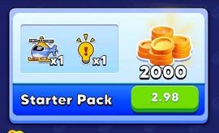
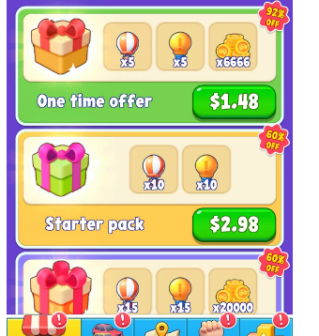

4- 签到

基本照搬就行
a.标题栏
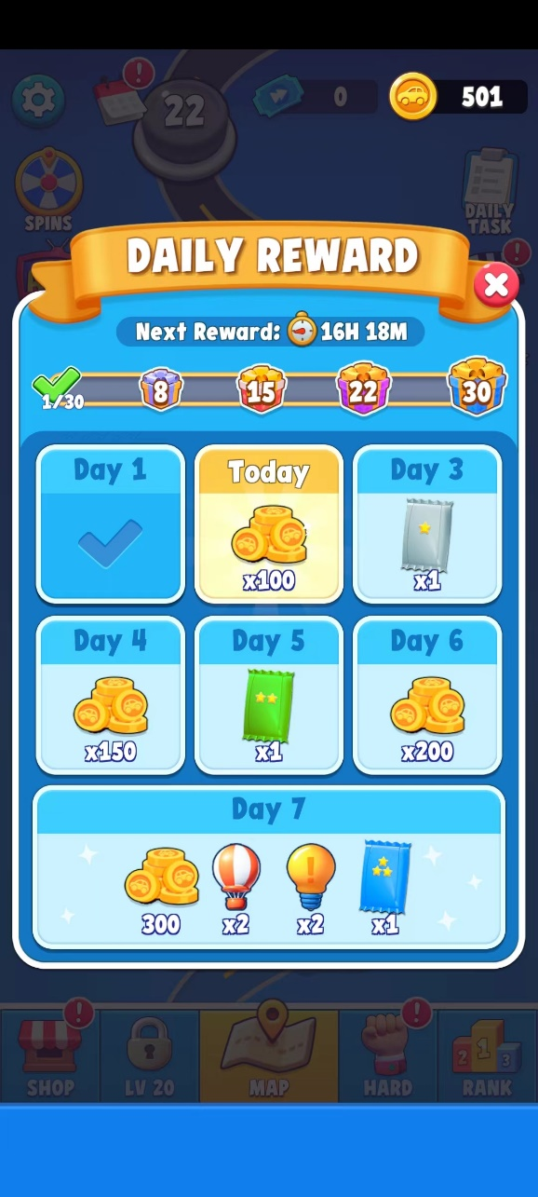

b.倒计时，时间Icon

c.进度条

d.关闭按钮，通用

e.周签到奖励状态，统一边角弧度，程序九宫格拉伸
①可领取但未领取

②已领取

③未领取

5.设置功能
需要有音效+震动+切换多语言+隐私政策+用户协议，统一风格制作
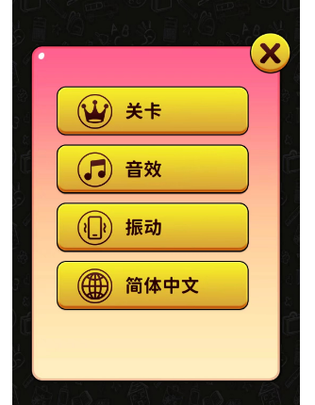

6.换肤功能
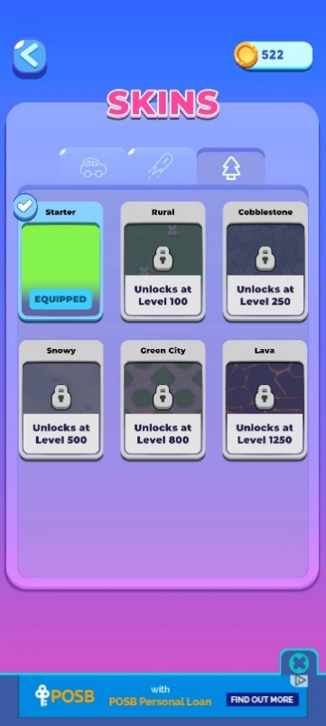
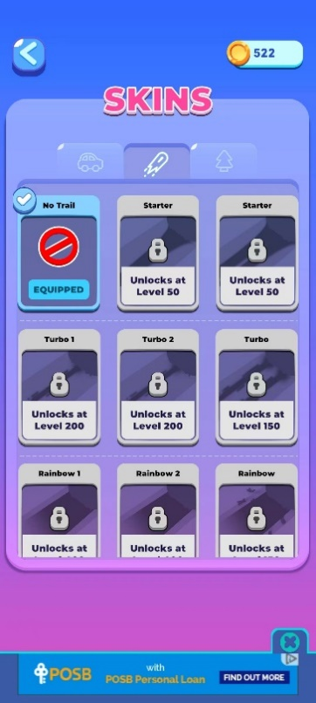
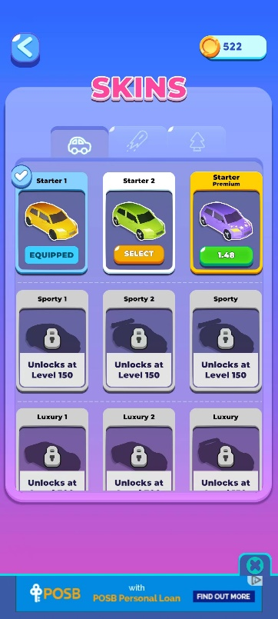

a.顶部3个标签页+SKINS文本（如果没法通过字体实现，就用图片）
①选中，需要小车预览图和背景预览图、以及轨迹预览图


②未解锁，中间内容分为小车、背景、轨迹




③解锁未选中，橙色按钮做成通用


④解锁未购买
购买方式为广告或者金币购买


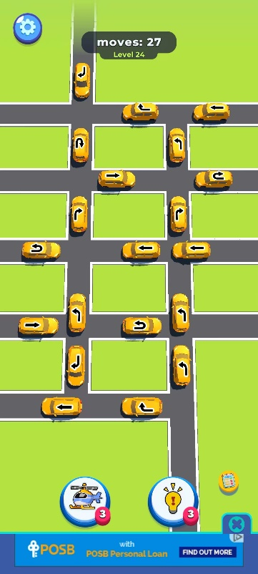
7.玩法页面
说明：玩法为简单的3D游戏，但背景和道路都是使用2d图片制作
背景就是一张大图，不同皮肤切换不同材质
道路逻辑的是同样使用2d图片，程序通过路口+道路拼接成一张图
最下方有道路图

a.左上方设置

b.顶部步数显示
①关卡显示
②背景底板

c.下方两按钮
①按钮背景
②图标：飞机和灯泡（提示）
③次数用完，按钮变成广告状态

小车的几种行动方向

8.游戏胜利失败页面
试着在胜利页面插入美元领取
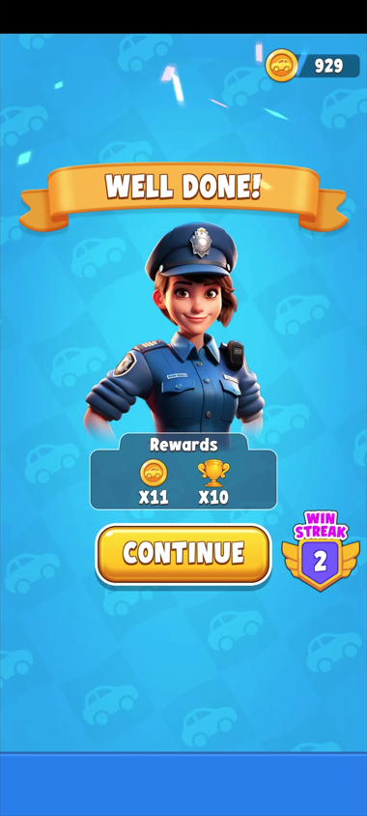
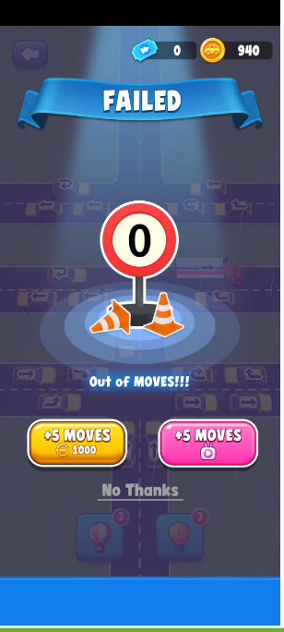
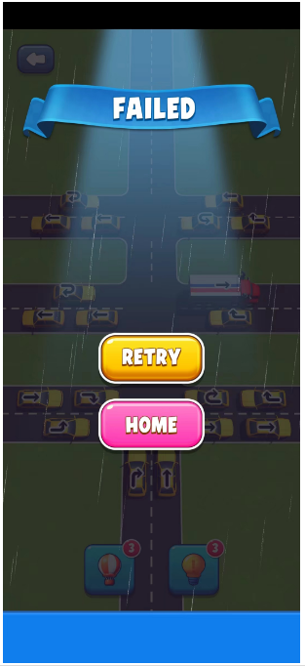

讨论点：胜利页面怎么制作&&小车模型改用卡通风还是真实3d效果

以下内容，程序可以自己实现，美术需要帮忙参考，若效果不行，则需新出图
背景
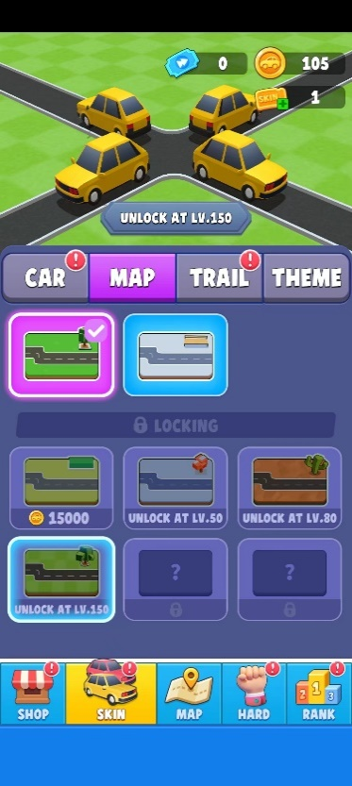
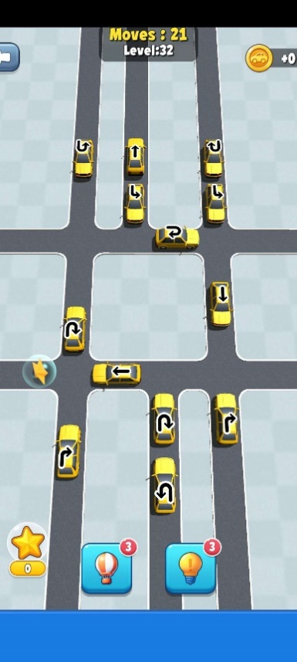
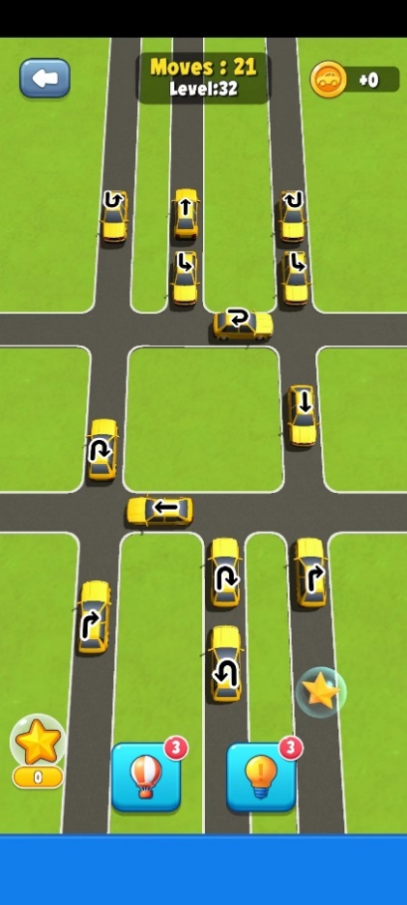
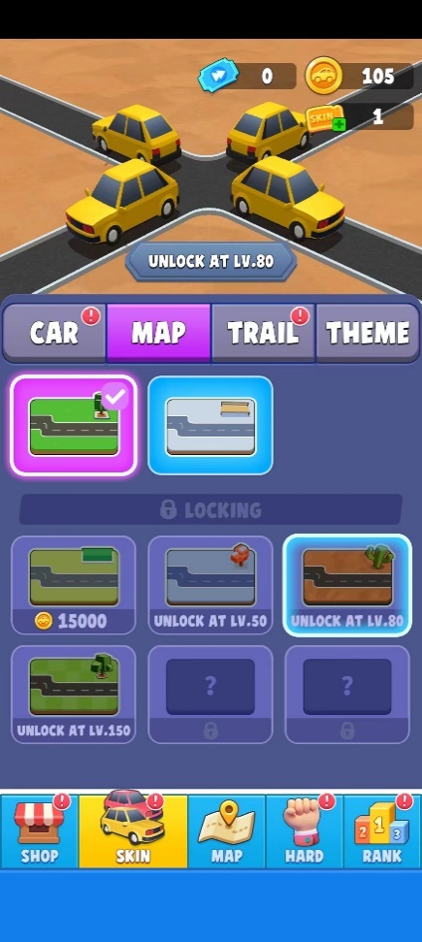

 | 直路 |  | 双行道 |  |  | 三行道

 | 路口
 | T形状（直+直） |  | 直+双

 | 车

 | 直+直十字形 |  |  | 双行道+单行道 |  |  | 三+直

 | 双+双 |  |  | 双+三

 |  | 三+三

